JEFE DE CONTROL DE CALIDAD
BONOS JEFE DE CONTROL DE CALIDAD
Jul-26
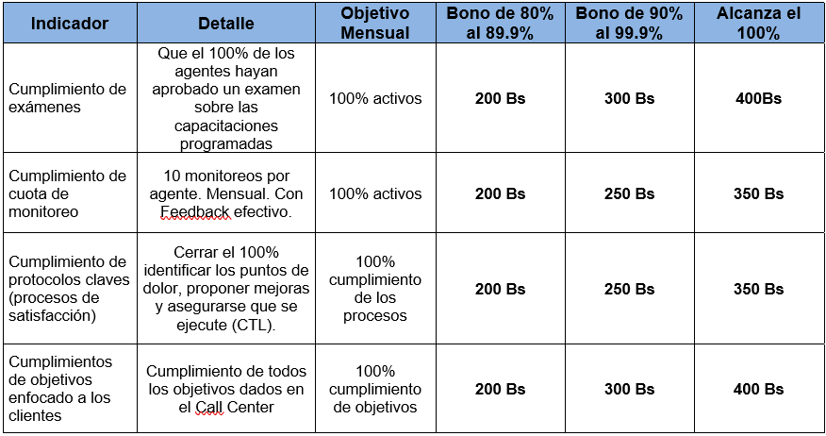

1. CUMPLIMIENTO DE EXAMENES |  | OBJETIVO | ALCANCE | % | BONO | Cumplimientos objetivos:
1 | Giovanna Bilbao | 100% | 100% | 100% | Bs400.00 | Servicio | Obj CC | Alcance CC | % | %
2. CUMPLIMIENTO CUOTA DE MONITOREO |  | OBJETIVO | ALCANCE | % | BONO | Recuperación | 1363200 | 1212873.0157 | 89 | 29.7
1 | Giovanna Bilbao | 100% | 90% | 90% | Bs250.00 | Ventas | 16 | 16 | 100 | 33.3
3 CUMPLIMIENTO PROTOCOLOS CLAVES |  | OBJETIVO | ALCANCE | % | BONO | Yango | 28000 | 29678 | 106 | 35.3
1 | Giovanna Bilbao | 100% | 100% | 100% | Bs350.00 |  |  |  |  | 98.3
4. CUMPLIMIENTO OBJETIVOS |  | OBJETIVO | ALCANCE | % | BONO
1 | Giovanna Bilbao | 100% | 98% | 98% | Bs300.00

Nº | JEFE DE CONTROL DE CALIDAD |  |  | TOTAL BONO
1 | Giovanna Bilbao |  |  | Bs1,300.00

JEFE DE CONTACT CENTER
BONOS JEFE DE CONTACT CENTER
Jul-26
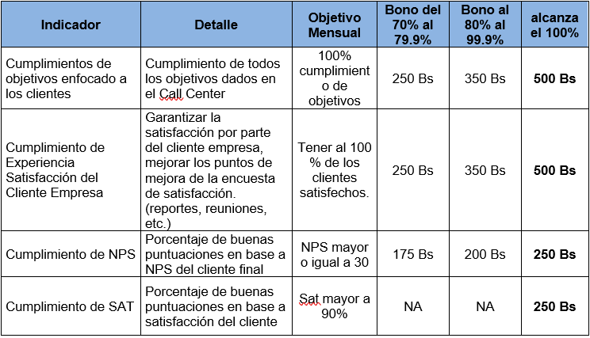

 |  |  |  |  |  | Cumplimientos objetivos:
 |  |  |  |  |  | Servicio | Obj CC | Alcance CC | % | %
 |  |  |  |  |  | Recuperación | 1363200 | 1212873.0157 | 89 | 29.7
 |  |  |  |  |  | Ventas | 16 | 16 | 100 | 33.3
 |  |  |  |  |  | Yango | 28000 | 29678 | 106 | 35.3
1. CUMPLIMIENTO DE OBJETIVOS |  | OBJETIVO | ALCANCE | % | BONO |  |  |  |  | 98.3
1 | Alexander Ledezma | 100% | 98% | 98% | Bs350.00
2. CUMPLIMIENTO ENCUESTAS |  | OBJETIVO | ALCANCE | % | BONO
1 | Alexander Ledezma | 100% | 100% | 100% | Bs500.00
3 CUMPLIMIENTO NPS |  | OBJETIVO | ALCANCE | % | BONO
1 | Alexander Ledezma | 30 | 30 | 100% | Bs250.00
4 CUMPLIMIENTO SAT |  | OBJETIVO | ALCANCE | % | BONO
1 | Alexander Ledezma | 90% | 100 | 100% | Bs250.00

Nº | JEFE DE CONTACT CENTER |  |  | TOTAL BONO
1 | Alexander Ledezma |  |  | Bs1,350.00

